测试报告
“结果”列中输入数字
0-->"忽略"
1-->"不合格
2-->"合格"
3-->"更改后合格"
 |  | 中控MCU程序自测报告 |  |  | 设置 >
 | 更新日期 | 2024-05-08
 | 忽略项目： | 0
 | 不合格项目： | 13
 | 合格项目： | 30
 | 更改后合格： | 1

 | 结果 | 测试项目 | 细分项目 | 操作 | 预期结果 | 实际结果 | 备注 | 日期 | 责任人
提示：任务完成后，在“完成”列中输入大于 1 的数字。 | 合格 | 电表读取 | “耗电数据”对应电表 PE 的值 | 1.配置电表，选择三相四线型； 2.等待app刷新数据 | 电表显示 17.1w | 界面显示 0 kw |  | 2024-04-30 | 吴庆光
 | 合格 | 电表读取 | “累计用电（度）”对应电表 | 1.等待app刷新数据 | 电表显示 01547.53kwh | 界面显示 1547.5 |  | 2024-04-30 | 吴庆光
 | 合格 | 灯光控制 | 红光 | 1.配置灯光，选择RGBW型； 2.进入控制界面点击 “红光” | 红光常亮 | 符合预期 |  | 2024-04-30 | 吴庆光
 | 合格 |  | 绿光 | 1.进入控制界面点击 “绿光” | 绿光常亮 | 符合预期 |  | 2024-04-30 | 吴庆光
 | 合格 |  | 蓝光 | 1.进入控制界面点击 “蓝光” | 蓝光常亮 | 符合预期 |  | 2024-04-30 | 吴庆光
 | 合格 |  | 走马灯“红-白-橙-棕” | 1.进入控制界面点击 第一种走马灯 | 红-白-橙-棕 走马灯 | 符合预期、颜色稍有偏差 |  | 2024-04-30 | 吴庆光
 | 合格 | 水泵控制 1# 档位 | 1# stop | 1.通过电脑串口助手发送指令 2.发送“AA 06 00 10 00 00 91 D4 ” | 1# stop档位电压为高3.3v，其余为低 0v | 符合预期，stop位电压 3.274v，其余 0.132v |  | 2024-04-30 | 吴庆光
 | 合格 |  | 1# speed1 | AA 06 00 10 00 01 50 14 | 1# speed1档位电压为高，其余为低 | 符合预期，speed1电压 3.272v，其余 0.132v |  | 2024-04-30 | 吴庆光
 | 合格 |  | 1# speed2 | AA 06 00 10 00 02 10 15 | 1# speed2档位电压为高，其余为低 | 符合预期，speed2电压 3.272v，其余 0.132v |  | 2024-04-30 | 吴庆光
 | 合格 |  | 1# speed3 | AA 06 00 10 00 03 D1 D5 | 1# speed3档位电压为高，其余为低 | 符合预期，speed3电压 3.272v，其余 0.132v |  | 2024-04-30 | 吴庆光
 | 合格 |  | 1# speed4 | AA 06 00 10 00 04 90 17 | 1# speed4档位电压为高，其余为低 | 符合预期，speed4电压 3.272v，其余 0.132v |  | 2024-04-30 | 吴庆光
 | 合格 | 水泵控制 1# 电流 | 1# 20mA 输出 0% 即 0mA | 1.在20mA和gnd上接一个500Ω电阻 2.发送 AA 06 00 12 00 00 30 14 3.测量电阻两端电流 | 1# 20mA和gnd之间为0ma | 符合预期，实际电流为0ma |  | 2024-04-30 | 吴庆光
 | 合格 |  | 1# 20mA 输出 25% 即 5mA | AA 06 00 12 00 19 F1 DE | 1# 20mA和gnd之间为5ma | 符合预期，实际电流为5.06ma |  | 2024-04-30 | 吴庆光
 | 合格 |  | 1# 20mA 输出 50%即 10mA | AA 06 00 12 00 32 B1 C1 | 1# 20mA和gnd之间为10ma | 符合预期，实际电流为10.06ma |  | 2024-04-30 | 吴庆光
 | 合格 |  | 1# 20mA 输出 75%即 15mA | AA 06 00 12 00 4B 70 23 | 1# 20mA和gnd之间为15ma | 符合预期，实际电流为15.03ma |  | 2024-04-30 | 吴庆光
 | 合格 |  | 1# 20mA 输出 100% 即 20mA | AA 06 00 12 00 64 31 FF | 1# 20mA和gnd之间为20ma | 符合预期，实际电流为19.97ma |  | 2024-04-30 | 吴庆光
 | 不合格 | 水泵控制 1# 电压 | 1# 10V 输出0% 即 0V | 1. 发送 AA 06 00 14 00 00 D0 15 2.测量10V和gnd上电压 | 1# 10V和gnd之间为0v | 错误，1#路电压无反应 2#10V和gnd之间为0.207v | 1#与2#电压控制相反 | 2024-04-30 | 吴庆光
 | 不合格 |  | 1# 10V 输出25% 即 2.5V | AA 06 00 14 04 00 D2 D5 | 1# 10V和gnd之间为2.5v | 错误，1#路电压无反应 2#10V和gnd之间为2.540v |  | 2024-04-30 | 吴庆光
 | 不合格 |  | 1# 10V 输出50% 即 5V | AA 06 00 14 08 00 D7 D5 | 1# 10V和gnd之间为5v | 错误，1#路电压无反应 2#10V和gnd之间为5.08v |  | 2024-04-30 | 吴庆光
 | 不合格 |  | 1# 10V 输出75% 即 7.5V | AA 06 00 14 0C 00 D5 15 | 1# 10V和gnd之间为7.5v | 错误，1#路电压无反应 2#10V和gnd之间为7.62v |  | 2024-04-30 | 吴庆光
 | 不合格 |  | 1# 10V 输出100% 即 10V | AA 06 00 14 0F FF 95 A5 | 1# 10V和gnd之间为10v | 错误，1#路电压无反应 2#10V和gnd之间为10.01v |  | 2024-04-30 | 吴庆光
 | 合格 | 水泵控制 2# 档位 | 2# stop | AA 06 00 11 00 00 C0 14 | 2# stop档位电压为高3.3v，其余为低 0v | 符合预期，stop位电压 3.274v，其余 0.132v |  | 2024-04-30 | 吴庆光
 | 合格 |  | 2# speed1 | AA 06 00 11 00 01 01 D4 | 2# speed1档位电压为高，其余为低 | 符合预期，speed1电压 3.273v，其余 0.132v |  | 2024-04-30 | 吴庆光
 | 合格 |  | 2# speed2 | AA 06 00 11 00 02 41 D5 | 2# speed2档位电压为高，其余为低 | 符合预期，speed2电压 3.274v，其余 0.132v |  | 2024-04-30 | 吴庆光
 | 合格 |  | 2# speed3 | AA 06 00 11 00 03 80 15 | 2# speed3档位电压为高，其余为低 | 符合预期，speed3电压 3.271v，其余 0.132v |  | 2024-04-30 | 吴庆光
 | 合格 |  | 2# speed4 | AA 06 00 11 00 04 C1 D7 | 2# speed4档位电压为高，其余为低 | 符合预期，speed4电压 3.274v，其余 0.132v |  | 2024-04-30 | 吴庆光
 | 合格 | 水泵控制 2# 电流 | 2# 20mA 输出 0% 即 0mA | AA 06 00 13 00 00 61 D4 | 2# 20mA和gnd之间为0ma | 符合预期，实际电流为0ma |  | 2024-04-30 | 吴庆光
 | 合格 |  | 2# 20mA 输出 25% 即 5mA | AA 06 00 13 00 19 A0 1E | 2# 20mA和gnd之间为5ma | 符合预期，实际电流为5.06ma |  | 2024-04-30 | 吴庆光
 | 合格 |  | 2# 20mA 输出 50%即 10mA | AA 06 00 13 00 32 E0 01 | 2# 20mA和gnd之间为10ma | 符合预期，实际电流为10.06ma |  | 2024-04-30 | 吴庆光
 | 合格 |  | 2# 20mA 输出 75%即 15mA | AA 06 00 13 00 4B 21 E3 | 2# 20mA和gnd之间为15ma | 符合预期，实际电流为15.03ma |  | 2024-04-30 | 吴庆光
 | 合格 |  | 2# 20mA 输出 100% 即 20mA | AA 06 00 13 00 64 60 3F | 2# 20mA和gnd之间为20ma | 符合预期，实际电流为19.97ma |  | 2024-04-30 | 吴庆光
 | 不合格 | 水泵控制 2# 电压 | 2# 10V 输出0% 即 0V | AA 06 00 15 00 00 81 D5 | 2# 10V和gnd之间为0v | 错误，2#路电压无反应 1#10V和gnd之间为0.202v | 1#与2#电压控制相反 | 2024-04-30 | 吴庆光
 | 不合格 |  | 2# 10V 输出25% 即 2.5V | AA 06 00 15 04 00 83 15 | 2# 10V和gnd之间为2.5v | 错误，2#路电压无反应 1#10V和gnd之间为2.524v |  | 2024-04-30 | 吴庆光
 | 不合格 |  | 2# 10V 输出50% 即 5V | AA 06 00 15 08 00 86 15 | 2# 10V和gnd之间为5v | 错误，2#路电压无反应 1#10V和gnd之间为5.06v |  | 2024-04-30 | 吴庆光
 | 不合格 |  | 2# 10V 输出75% 即 7.5V | AA 06 00 15 0C 00 84 D5 | 2# 10V和gnd之间为7.5v | 错误，2#路电压无反应 1#10V和gnd之间为7.58v |  | 2024-04-30 | 吴庆光
 | 不合格 |  | 2# 10V 输出100% 即 10V | AA 06 00 15 0F FF C4 65 | 2# 10V和gnd之间为10v | 错误，2#路电压无反应 1#10V和gnd之间为10.00v |  | 2024-04-30 | 吴庆光
 | 不合格 | Modbus 485 通信压力测试 | 通信间隔 50ms | 抓包数据在“测试数据”中查看 |  | 丢包率约65% |  |  | 吴庆光
 | 不合格 |  | 通信间隔 80ms |  |  | 丢包率约46% |  |  | 吴庆光
 | 不合格 |  | 通信间隔 100ms |  |  | 大部分消息正常回复，丢包率8% |  |  | 吴庆光
 | 合格 |  | 通信间隔 200ms |  |  | 正确率100%，建议app将发送速度控制在200ms以上 |  |  | 吴庆光
 | 合格 | Modbus 协议 寄存器读取 | 所有寄存器读 操作验证 | 03 功能码 ，地址0 - 0x13F |  | 所有地址均可读 |  |  | 吴庆光
 | 合格 |  | 所有寄存器写 操作验证 | 06 功能码 ，地址0 - 0x13F，配合03读命令验证写入结果 |  | 从站地址固定位0xAA，波特率为固定115200，该两项不可更改，其余地址均可写入 |  |  | 吴庆光
 | 合格 |  | 所有寄存器只读操作验证 | 04 功能码 ，地址0 - 0x002F |  | 所有地址均可读 |  |  | 吴庆光
 | 合格 | 单相类型电表读取 | 读取总电能以及功率 | AA 04 00 14 00 08 A8 13 | 读取电能1456.1kw，功率0.1kw | 读取电能错误 145.6kw，偶尔可以读到正确值1456.1 | 根据协议正/反向总电能仅三相有效,单相无需读取该值,原程序读取正向电能覆盖总电能导致数值出错 |  | 吴庆光

测试数据
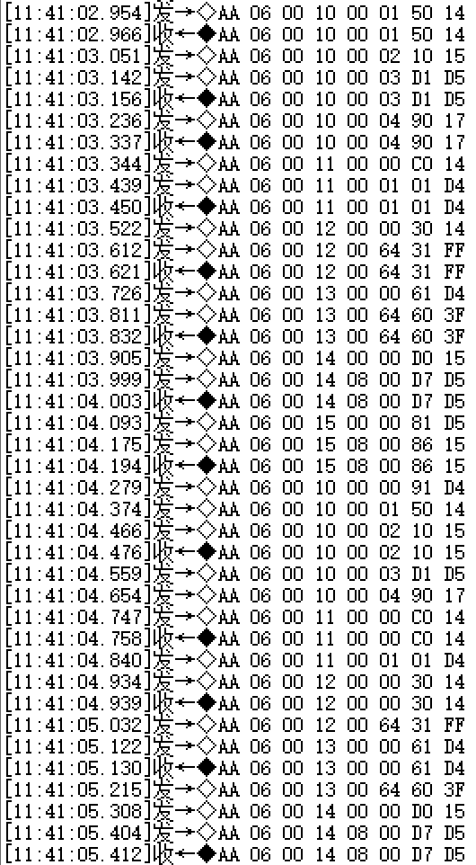
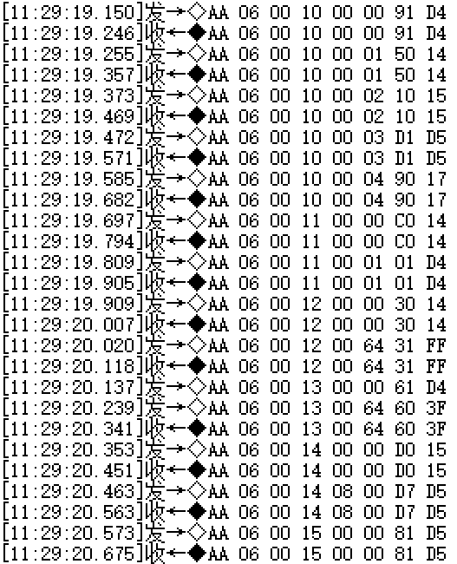
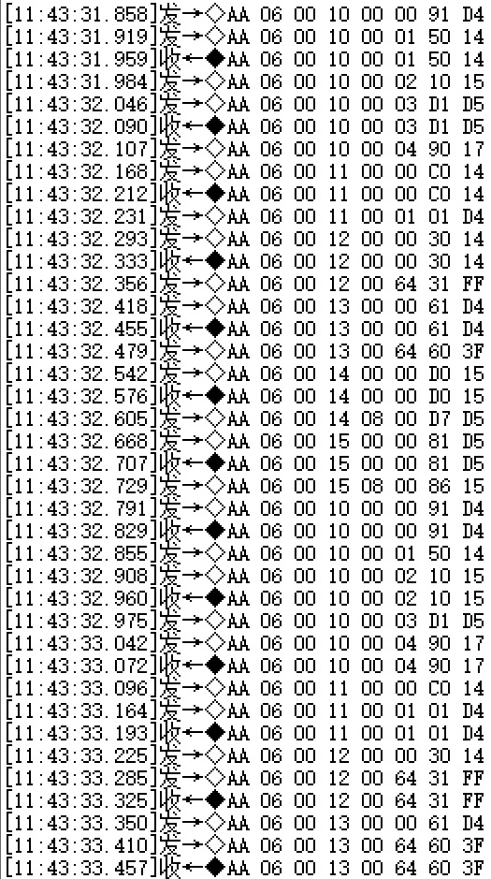
Modbus 通讯压力测试 | 50 ms 间隔 | 80 ms 间隔 | 100 ms 间隔

